Пропозиція_товари
 |  |  |  |  |  | Додаток №1 до Запиту
 | Форма цінової пропозиції

(Назва Учасника), надає свою пропозицію щодо участі у закупівлі електротоварів.
Відомості про підприємство |  |  |  | Повне найменування учасника – суб’єкта господарювання
 |  |  |  | Ідентифікаційний код за ЄДРПОУ або реєстраційний номер облікової картки платника податків
 |  |  |  | Реквізити (адреса - юридична та фактична, телефон, факс, телефон для контактів, e-mail, розрахунковий рахунок)
Відомості про особу (осіб), які уповноважені представляти інтереси Учасника |  |  |  | (Прізвище, ім’я, по батькові, посада, контактний телефон).

№ п/п | Запит |  | Пропозиція |  | Кількість, шт | Ціна, за одиницю, (з урахуванням всіх податків і зборів) * | Вартість, грн., (з урахуванням всіх податків і зборів) *
 | Найменування | Технічні характеристики та опис | Вказати модель (торгову марку), надати фото | Вказати виробника, параметри та характеристики продукції | Запит
1 | Лампа світлодіодна 120 см 18 Вт T8 матова G13 220 В 4000 К | Тип цоколя: G13 Тип колби: T8 Форма: трубка Тип живлення: мережа Тип лампи: світлодіодна (LED) Потужність: 18 Вт, Напруга: 220 В Індекс кольоропередачі: 70 Ra Колір світіння: білий Світловий потік: 1800 Лм Колірна температура: 4000 К Термін служби: 15 000 годин Гарантія: не менше 24 місяців |  |  | 24 |  | 0.00
2 | Індикатор наявності напруги | Особливості: напруга 70 - 250 В Дисплей: світлодіодна індикація. LED-підсвітка. Тип живлення: батарейки Кількість у наборі: 1 шт. Аналоговий тип роботи. |  |  | 3 |  | 0.00
3 | 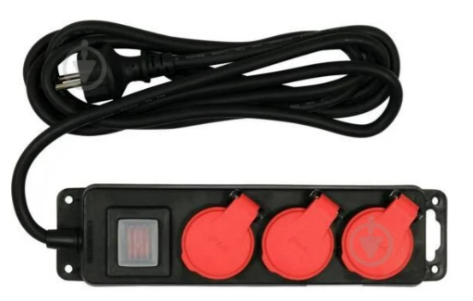 Подовжувач з вимикачем, із заземленням 3 гн. чорний із червоним 3 м YT-81240 | Напруга: 230 В Захист: від вологи,від дітей. Кількість розеток: 3 шт. Наявність заземлення: із заземленням Кількість жил: 3 Переріз жили: не менше1,5 кв.мм Тип виконання: штепсельний Ступінь захисту: не нижче IP44 Максимальний струм: не менше 16 А Довжина проводу: 3 м Колір виробника: чорний із червоним |  |  | 4 |  | 0.00
4 | 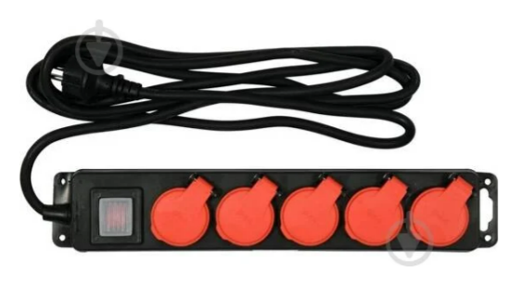 Подовжувач з вимикачем, із заземленням 5 гн. чорний 3 м YT-81242 | Напруга: 230 В Захист: від дітей Кількість розеток: 5 шт. Наявність заземлення: із заземленням Кількість жил: 3 Переріз жили: не менше 1,5 кв.мм Тип виконання: штепсельний Ступінь захисту: не нижче IP44 Максимальний струм: не менше 16 А Довжина проводу: 3 м Колір виробника: чорний |  |  | 4 |  | 0.00
5 | 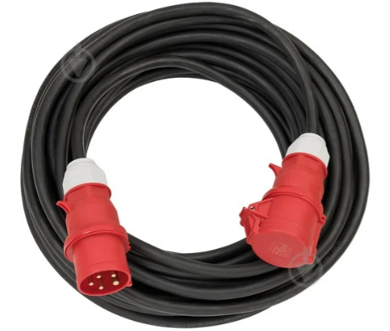 Подовжувач 380 В 22000 Вт H07RN 5x4,0 із заземленням 1 гн. чорний 10 м | Напруга: 380 В Захист: від вологи Наявність заземлення: із заземленням Номінальна напруга: 400 В Кількість жил: 5, Переріз жили: не менше 4,0 кв.мм Тип виконання: намотування Тип проводу: H07RN-F 5G4,0 Ступінь захисту: не нижче IP44 Максимальний струм: не менше 32 А Довжина проводу: 10 м Гарантія: не менше 24 місяців |  |  | 2 |  | 0.00
6 | 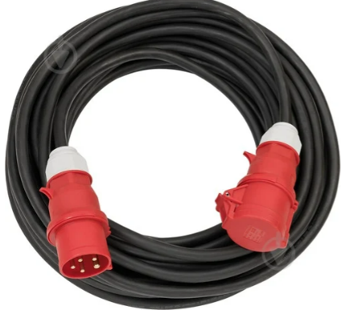 Подовжувач 380 В 22000 Вт H07RN 5x4,0 із заземленням 1 гн. чорний 25 м | Напруга: 380 В Захист: від вологи Наявність заземлення: із заземленням Номінальна напруга: 400 В Кількість жил: 5, Переріз жили: не менше 4,0 кв.мм Тип виконання: намотування Тип проводу: H07RN-F 5G4,0 Ступінь захисту: не нижче IP44 Максимальний струм: не менше 32 А Довжина проводу: 25 м Гарантія: не менше 24 місяців |  |  | 2 |  | 0.00
7 | 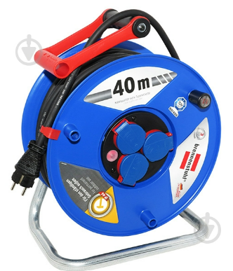 Подовжувач на котушці 07RN із заземленням 3 гн. чорний 40 м | Напруга: 220 В Захист: термозапобіжник,від перегріву. Кількість розеток: 3 шт. Наявність заземлення: із заземленням Номінальна напруга: 220 В Кількість жил: 3, Переріз жили: 2,5 кв.мм Тип проводу: H07RN-F 3G2.5 Ступінь захисту: IP44 Максимальний струм: 16 А Довжина проводу: 40 м Гарантія: не менше 24 місяців |  |  | 2 |  | 0.00
8 | 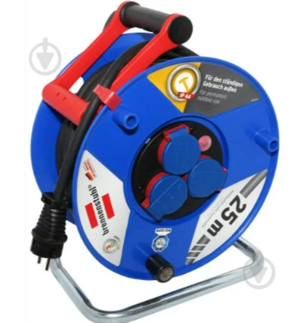 Подовжувач на котушці 07RN із заземленням 3 гн. чорний 25 м | Напруга: 220 В Захист: термозапобіжник, від перегріву. Кількість розеток: 3 шт. Наявність заземлення: із заземленням Номінальна напруга: 220 В Кількість жил: 3, Переріз жили: не менше 2,5 кв.мм Тип проводу: H07RN-F 3G2.5 Ступінь захисту: не нижче IP44 Максимальний струм: не менше 16 А Довжина проводу: 25 м Гарантія: не менше 24 місяців |  |  | 2 |  | 0.00
9 | 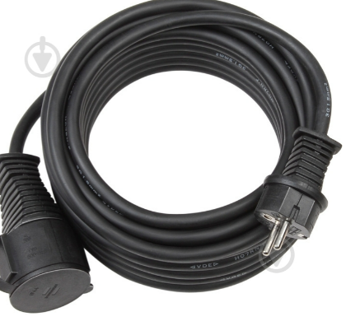 Подовжувач H07RN 3x1,5 із заземленням 1 гн. чорний 10 м | Напруга: 220 В Захист: від вологи Наявність заземлення: із заземленням Номінальна напруга: 230 В Кількість жил: 3, Переріз жили: не менше 1,5 кв.мм Тип виконання: намотування Тип проводу: H07RN-F 3G1,5 Ступінь захисту: не нижче IP44 Максимальний струм: не менше 16 А Довжина проводу: 10 м Гарантія: не менше 24 місяців |  |  | 2 |  | 0.00
Всього вартість пропозиції, грн* |  |  |  |  |  | 0.00
* Товариство Червоного Хреста України є громадською неприбутковою організацією і просить надати максимальні знижки на товар, вказаний у ціновій пропозиції.
** Закупівля відбувається одним лотом

Умови оплати: ____________ (прописати)
Термін поставки (з дати укладення договору): __________________ календарних днів (прописати)

Примітка: вартість одиниці продукції та загальну вартість пропозиції потрібно заповнювати у гривнях, зазначаючи цифрове значення, яке має не більше двох знаків після коми.
Ми погоджуємось, що всі витрати, пов’язані з доставкою товару, завантажувально-розвантажувальними роботами, здійснюються за рахунок Постачальника за наданою адресою.
Ми погоджуємося та ознайомлені з умовами типового Договору ТЧХУ (Додаток №2 до Запиту).
Ми погоджуємося з умовами, що Замовник має право розділити дану закупівлю між декількома постачальниками за умови наявності більш вигідних умов на різні позиції.
Ми погоджуємося з умовами, що Ви можете відхилити нашу чи всі надані пропозиції, та розуміємо, що Ви не обмежені у прийнятті будь-якої іншої пропозиції з більш вигідними для Вас умовами.
Ми погоджуємось зафіксувати цінову пропозицію протягом 90 календарних днів з моменту подачі
Подаючи свою пропозицію ми підтверджуємо повну комплектацію та відповідність умовам зазначеним в Запиті.
Учасники повинні надсилати цінові пропозиції з підписом і печаткою (за наявності)

 | Керівник організації/ФОП:____________________________ ( ____________________)
 | МП підпис ПІБ

